Hoja1
PRESA DE ARRIETA
INFORME DE VIGILANCIA E INSPECCIÓN-SITUACIÓN DE MOVIMIENTOS EN LA PRESA |  |  |  |  |  |  |  |  | pág. 1 de 3

Nº de registro: |  |  | Fecha: |  |  | Encargado:
 |  |  | Hora:
1. MEDICIÓN TOPOGRÁFICA

HITOS | DIST. AL EJE (m) | DESPLAZ. PLANIMÉTRICO A ORIGEN (m) | DESPLAZ. PLANIMÉTRICO RELATIVO (lectura anterior, m) | COTA (m) | DESPLAZ. ALTIMÉTRICO A ORIGEN (m) |  | DESPLAZ. ALTIMÉTRICO RELATIVO (lectura anterior, m)
1
2
3
4
5
6
HITOS | VELOCIDAD DE VARIACIÓN MOVIMIENTO PLANIMÉTRICO (cm/semana) |  | VELOCIDAD DE VARIACIÓN MOVIMIENTO ALTIMÉTRICO (cm/semana)
1
2
3
4
5
6

Aspectos reseñables del control topográfico

2. INSPECCIÓN DEL DIQUE DE PRESA
 |  |  |  |  |  |  | SI | NO
¿Aparecen fisuras en el cuerpo de presa (coronación y taludes)?
¿Se observan hundimientos en la coronación o taludes?
¿Se observan pérdidas de alineación en la coronación?
¿Se observan deformaciones en los taludes del dique?
¿Se observan humedades o filtraciones no habituales?

Otros aspectos detectados durante la inspección
¿Cómo son las fisuras? AGRIETAMIENTO, CURVAS-LONGITUDINALES AL TALUD-TRANSVERSALES AL TALUD

3. INSPECCIÓN VISUAL DEL ALIVIADERO, CANAL DE DESCARGA Y CUENCO AMORTIGUADOR
 |  |  |  |  |  |  |  | SI | NO
¿Aparece fisuración?
¿Existe deterioro?
¿Hay pérdidas de alineación?
¿Existe rotura o movimiento de cajeros y/o losas?
¿Aparecen filtraciones?
¿Se identifican humedades?

Otros aspectos detectados durante la inspección
¿Cómo son las fisuras? AGRIETAMIENTO, FISURACIÓN O CUARTEDADO GENERAL Y SUPERFICIAL- FISURACIÓN O CUARTEADO LOCAL Y SUPERFICIAL

PRESA DE ARRIETA
INFORME DE VIGILANCIA E INSPECCIÓN-SITUACIÓN DE MOVIMIENTOS EN LA PRESA |  |  |  |  |  |  |  |  | pág. 2 de 3

4. GALERÍA Y CÁMARA DE VÁLVULAS
 |  |  |  |  |  | SI | NO
¿Aparece agrietamiento profundo?
¿Aparecen filtraciones en las juntas o algún otro punto?
¿Las filtraciones presentan turbidez?
¿Se percibe modificación en el caudal de filtración?
¿Aparecen humedades?
¿Aparecen irregularidades superficiales?

Otros aspectos detectados durante la inspección
¿Cómo son las fisuras? AGRIETAMIENTO, FISURACIÓN O CUARTEDADO GENERAL Y SUPERFICIAL- FISURACIÓN O CUARTEADO LOCAL Y SUPERFICIAL

5. INSPECCIÓN DE LOS ÓRGANOS DE DESAGÜE (ALIVIADERO Y DESAGÜES DE FONDO)
 |  |  |  |  |  | SI | NO
¿Existen pérdidas de alineación en los órganos de desagüe?
¿Existe acodalamiento de las compuertas?
¿Se operan correctamente todas las válvulas?
¿Existe un correcto acceso a la caseta de válvulas y a la galería?
¿Correcta transitabilidad en su interior?
¿Funciona correctamente la ventilación?
¿Funciona correctamente la iluminación?
¿Funcionan correctamente con los distintos suministros eléctricos? (línea eléctrica y grupo electrógeno)
¿Hay presencia de grandes flotantes en el aliviadero?

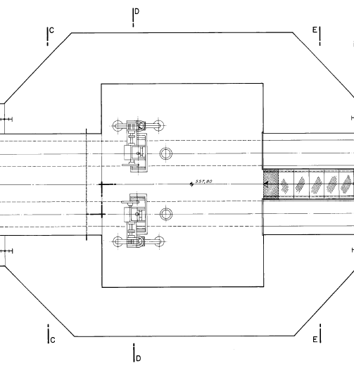 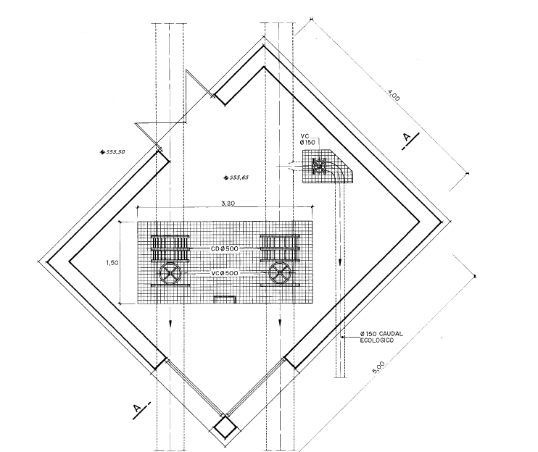 Indicar en que válvula se ha detectado alguna anomalía:
CÁMARA DE VÁLVULAS (válvulas de seguridad)
CASETA DE VÁLVULAS (válvulas de maniobra)

6. ACCESIBILIDAD A LA PRESA
 |  |  |  |  |  | SI | NO
¿Transitabilidad adecuada?
¿Existen obstáculos?
¿Existen blandones o cárcavas?

7. AUSCULTACIÓN

Indicar información reseñable sobre las lecturas registradas por la auscultación

PRESA DE ARRIETA
INFORME DE VIGILANCIA E INSPECCIÓN-SITUACIÓN DE MOVIMIENTOS EN LA PRESA |  |  |  |  |  |  |  |  | pág. 3 de 3

8. PRUEBAS DEL CENTRO MÓVIL DE GESTIÓN DE EMERGENCIAS
 |  |  |  |  |  |  |  | SI | NO
¿La batería está cargada? En el caso de que esté descargada, enchufar el portátil 2-3 horas
Alimentar el VSAT
Encender el Centro Móvil de Gestión de Emergencias durante 30 minutos para sincronización con la plataforma IDAM
¿Se ha sincronizado el Centro Móvil de Gestión de Emergencias?
¿Se puede acceder al software de respaldo?
Consultar saldo de VSAT

9. TEST SILENCIOSO SIRENAS
 |  |  |  |  |  |  |  | SI | NO
 | SIRENA 1 |  |  | Funciona correctamente
 | SIRENA 2 |  |  | Funciona correctamente

10. INSPECCIÓN GENERAL DE LA PRESA

Indicar las incidencias más reseñables sobre la inspección general de la presa realizada

11. DATOS DE APOYO A LA VIGILANCIA E INSPECCIÓN

FENÓMENOS DESENCADENANTES |  | INDICADOR | UMBRALES
 |  |  | ESCENARIO 0 | ESCENARIO 1 |  | ESCENARIO 2 |  | ESCENARIO 3
MOVIMIENTOS EN LA PRESA |  | Inspección directa | Detección de síntomas asociados a movimientos anormales en la presa: -Síntomas de grietas en coronación, taludes o galería -Síntomas de hundimientos en coronación o taludes -Síntomas de pérdidas de alineación coronación -Síntomas de deformaciones en los taludes -Síntomas de agrietamiento profundo en galería -Síntomas de pérdidas de alineación en órganos de desagüe -Síntomas de acodalamiento de compuertas -Síntomas de filtraciones y humedades no habituales; etc., A determinar por el Director del PEP | Existencia de anomalías asociadas a movimientos anormales en la presa: -Grietas en coronación, taludes o galería -Hundimientos en coronación o taludes -Pérdidas de alineación en coronación -Deformaciones en los taludes del dique -Agrietamiento profundo en galería -Pérdidas de alineación en órganos de desagüe -Acodalamiento de compuertas -Filtraciones y humedades no habituales; etc., A determinar por el Director del PEP |  | Desarrollo apreciable/agravamiento de anomalías asociadas a movimientos anormales en la presa: -Grietas en coronación, taludes o galería -Hundimientos en coronación o taludes -Pérdidas de alineación en coronación -Deformaciones en los taludes del dique -Agrietamiento profundo en galería -Pérdidas de alineación en órganos de desagüe -Acodalamiento de compuertas -Filtraciones y humedades no habituales; etc., A determinar por el Director del PEP |  | Seguridad de la presa o aguas abajo comprometida (sobrevertido, rotura, etc.). A determinar por el Director del PEP

 |  | Control topográfico | Desplazamiento horizontal > 5-8 mm Desplazamiento vertical > 10 mm Velocidad de variación: lenta, estable o puntualmente creciente. | Desplazamiento horizontal > 15-20 mm Desplazamiento vertical > 20-25 mm Velocidad de variación: aceleración apreciable respecto al comportamiento anterior. |  | Desplazamiento horizontal > 30-40 mm Desplazamiento vertical > 40-50 mm Velocidad de variación: sostenida y acelerada. |  | Seguridad de la presa o aguas abajo comprometida (sobrevertido, rotura, etc.). A determinar por el Director PEP

